ARKUSZ
 |  |  | SEZON 2020/2021

1. Hala sportowa: |  | Nazwa

 |  | Adres

 |  | Tel/Fax:

2. Pojemność widowni: |  |  | Miejsca siedzące |  | Miejsca stojące |  |  | Całkowita pojemność

3. Oświetlenie boiska w LUX:

UWAGA !!!
4. Wymiary boiska: |  |  |  | Boisko musi mieć wymiary 40m x 20m !

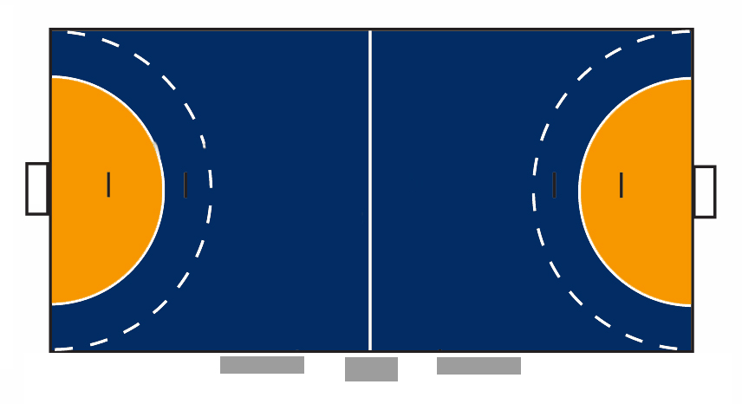
Odległość od linii bocznej
do banerów reklamowych:

Odległość od linii bocznej
do miejsc widzów:

Odległość od linii bramkowej
do siatki/piłkochwytu za bramką:

Wysokość hali nad boiskiem:

5. Boisko: |  |  |  | główny kolor |  |  | drugi kolor
 |  | Kolor

 |  | Materiał:

Linie do innych dyscyplin: |  |  |  | Tak |  |  | Nie

 |  | Jaka dyscyplina?

6. Bramki:
Materiał na bramki - słupki/poprzeczka

Kolor bramek - słupki/poprzeczka

Uwaga !!!
 |  | Słupki i poprzeczka bramki muszą mieć szerokość 8cm.
 |  | Siatka/piłkochwyt musi być powieszona przynajmniej 70 cm za linią bramkową!

Czy bramki są przytwierdzone do podłoża? |  |  |  | Tak |  |  | Nie

7. Strefa zmian:

 |  | musi być 16 miejsc |  |  | Stolik |  | musi być 16 miejsc
....

8. Jaki rodzaj zegara boiskowego jest zainstalowany w hali
(analogowy/cyfrowy)?

Ile tablic z wynikami znajduje się w hali?
Gdzie są usytuowane?
Jakich są rozmiarów? (.. x .. m)?

Uwaga !!!
 |  | W przypadku, gdy w hali dostępna jest tylko jedna tablica wyników
 |  | nie może się ona znajdować z tyłu za strefami zmian

Gdzie znajduje się miejsce dla spikera? |  |  |  | Przy stoliku sędziów
 |  |  |  | w innym miejscu

9. Szatnie: |  |  | Ilość pomieszczeń dla drużyny:

Uwaga !!!
 |  | Każdy zespół musi posiadać własną szatnię!

Wymiary: |  |  |  |  |  | X
Sanitariaty i prysznic: |  |  |  | Tak |  |  | Nie
(Czy znajdują się w szatni?) |  |  |  | Tak |  |  | Nie
Dostępne wyposażenie do masażu: |  |  |  | Tak |  |  | Nie
Czy jest bezpośrednie wyjście z szatni
na boisko? |  |  |  | Tak |  |  | Nie

10. Szatnie dla sędziów:

Wymiary: |  |  |  |  |  | X
Sanitariaty i prysznic: |  |  |  | Tak |  |  | Nie
(Czy znajdują się w szatni?) |  |  |  | Tak |  |  | Nie
Stół i krzesła: |  |  |  | Tak |  |  | Nie

11. Pomieszczenie dla kontroli antydopingowej:
(Rozgrywki Pucharów Europejskich podlegają przepisom antydopingowym)
Czy znajduje się pomieszczenie do kontroli antydopingowej
wyposażone w sanitariaty? |  |  |  | Tak |  | Nie

Wymiary: |  |  |  |  |  | X

12. Temperatura:

Czy jest zapewnione, że temperatura w hali
podczas treningów i meczu wynosi
minimum 16°C? |  |  |  | Tak |  | Nie

Czy w hali dostępna jest klimatyzacja? |  |  |  | Tak |  | Nie

13. Serwis medyczny:

Czy dostępne są nosze ? |  |  |  | Tak |  | Nie
Czy standardem jest, że w hali znajduje się
zespół medyczny? |  |  |  | Tak |  | Nie

14. Serwis prasowy:

Ile jest dostępnych w hali miejsc pracy
dla prasy? |  |  |  |  | Ilość miejsc:

Gdzie jest możliwy dostęp do Tel/Fax/Internet ?
 |  |  | Przy miejscach dla prasy |  | Tak |  | Nie
 |  |  | W specjalnym pomieszczeniu |  | Tak |  | Nie

Czy jest oddzielne pomieszczenie dla konferencji prasowej?
 |  |  |  |  | Tak |  | Nie
Gdzie jest miejsce dla fotografów
w czasie meczu?

15. Bandy reklamowe w hali:

Jaki system jest używany? |  |  | Stałe bandy
 |  |  | Bandy obrotowe
 |  |  | Bandy elektroniczne

Wymiary band: |  |  |  |  |  | Wysokość:
 |  | Długość (całkowita długość w m - wzdłuż linii bocznej
 |  | Długość (całkowita długość w m - wzdłuż linii bramkowej)

16. Reklamy na podłodze w hali sportowej:

Czy na boisku znajdują się stałe kolorowe pola |  |  |  |  | Tak
 |  |  |  |  | Ile ?
(na przykład: inne sporty, logo sponsorów, kolorowe |  |  |  |  | Nie
pola bramkowe,etc.)

Czy posiadasz ważny kontrakt sponsorski na miejsca w polu bramkowym na nowy sezon? |  |  |  |  |  |  |  | Sezon
 |  |  |  |  |  |  |  | 2020/2021
 | Tak |  | Partner
 | Nie

17. Miejsca parkingowe wokół hali: |  |  |  |  | Tak |  | Nie

Ile jest dostępnych miejsc parkingowych?

18. Czy w hali dostępne są pomieszczenia do spotkań/biurowe?

Pomieszczenia do spotkań: |  |  | Tak |  | Ilość |  | Nie
Biura: |  |  | Tak |  | Ilość |  | Nie

19. Ochrona: |  |  |  |  | ! Ochrona !
Ile osób z ochrony jest obecnych w czasie
zawodów ?

Uwaga !!!

Zawsze, gdy pokazany jest symbol aparatu należy wykonać zdjęcia.
Proszę sprawdzić czy załączono zdjęcia, gdy zwracany jest wypełniony formularz hali!

Zdjęcia szczegółowe:

1) | Hala sportowa
 | Widok budynku z zewnątrz (1 zdjęcie)

.
2) | 6 zdjęć ze środka boiska w różnych
 | kierunkach (zobacz grafikę)

3) | Ogólny widok całego boiska |  |  |  | (1 zdjęcie)

4) | Zdjęcie całej strefy zmian |  |  |  | (1 zdjęcie)

5) | Zdjęcia szatni i sanitariatów (1-3 zdjęć)

wypełnia WZPR

Data weryfikacji hali sportowej przez WZPR:

Skład Komisji Weryfikacyjnej WZPR: |  |  |  | podpis

1.
2.
3.

Decyzja Komisji Weryfikacyjnej WZPR:

Miejscowość i data:

 |  |  |  |  | pieczątka WZPR |  | pieczątka imienna i podpis

wypełnia DOR ZPRP

Data weryfikacji hali sportowej przez DOR ZPRP:

Decyzja DOR ZPRP:

Miejscowość i data: |  | WARSZAWA, |  |  | pieczątka ZPRP |  | pieczątka imienna i podpis

